Sheet1
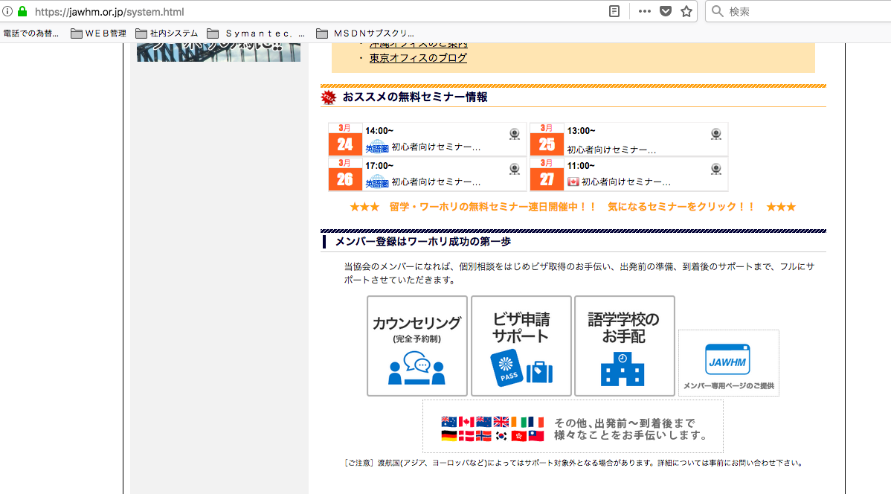

https://jawhm.or.jp/system.html

左の３つと、イメージを合わせて欲しい
Xin hợp hình ảnh 3 cái từ bên trái

